Binary Tree Representasjon
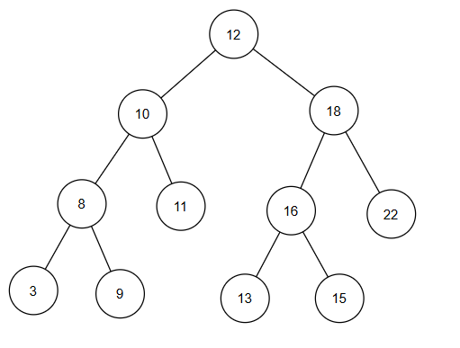
Binary Tree
 | index | 0 | 1 | 2 | 3 | 4 | 5 | 6 | 7 | 8 | 9 | 10 | 11 | 12 | 13 | 14
 | Sorted Array | 3 | 8 | 9 | 10 | 11 | 12 | 13 | 16 | 17 | 18 | 22
 | Heap struktur | 12 | 10 | 18 | 8 | 11 | 16 | 22 | 3 | 9 | 0 | 0 | 13 | 17 | 0 | 0

 | Heap Index Calculator | Index
 | Index | 3
 | Parent index | 1
 | Left index | 7
 | Right index | 8

